表紙
この手順書一式を印刷するには、いったんPDFとして出力してから割付設定等を確認した上で実行すること。
ファイルメニューの「保存と送信」から「PDF/XPS」を選択、オプションにて「ブック全体」を指定して出力。
※このメモは印刷されません

Cosminexus 09-70

インストール手順書

所要時間 … 約１時間

 | 目次

 | １． | インストーラの実行
 | ２． | 環境変数の設定
 | ３． | セットアップと起動
 | ４． | 管理ユーザアカウント設定
 | ５． | 運用管理ドメインの構成定義
 | ６． | J2EEサーバの設定
 | ７． | Webサーバの設定
 | ８． | 論理サーバの起動

１．インストーラの実行
１．インストーラの実行

 | µCosminexus Application Server V09-70のインストール

 | インストール媒体：BRRS26XG11

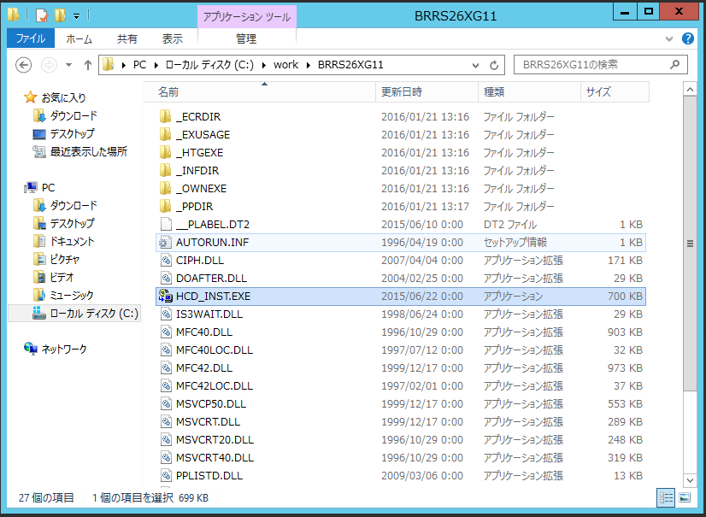

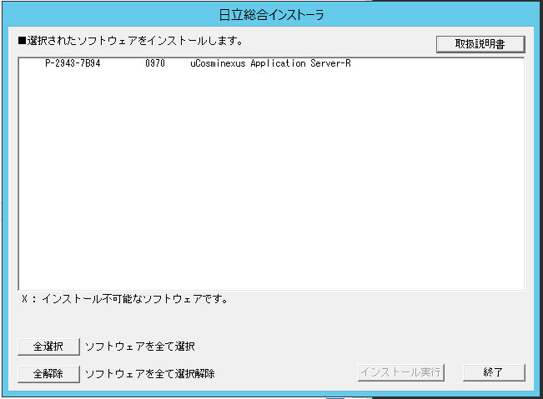

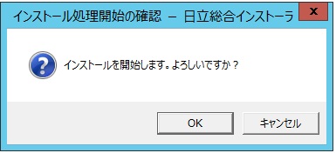

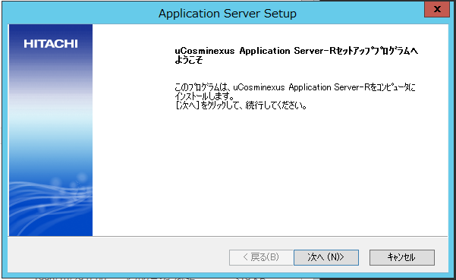

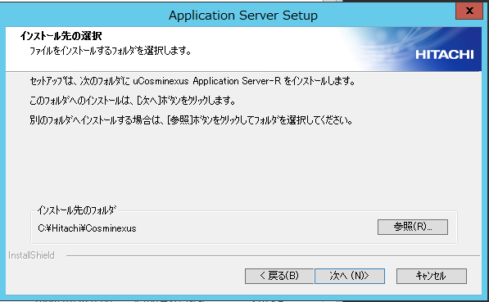

D:\Hitachi\Cosminexus

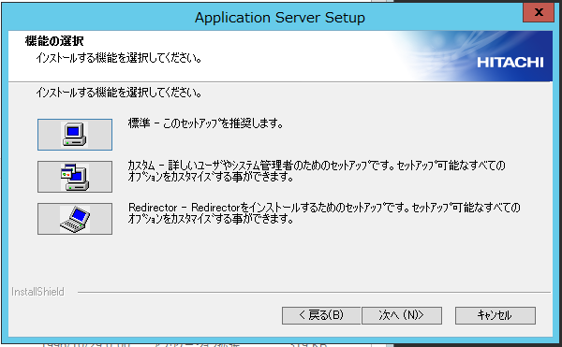

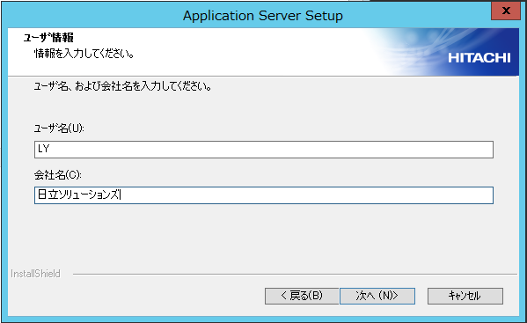

[ユーザ名] LY
[会社名] 日立ソリューションズ

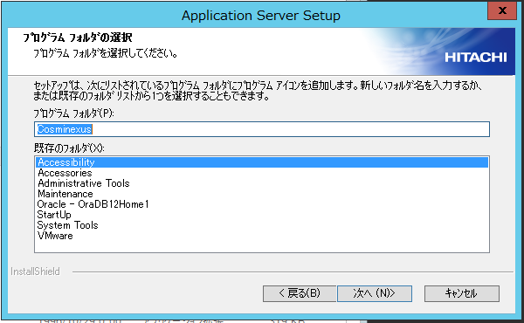

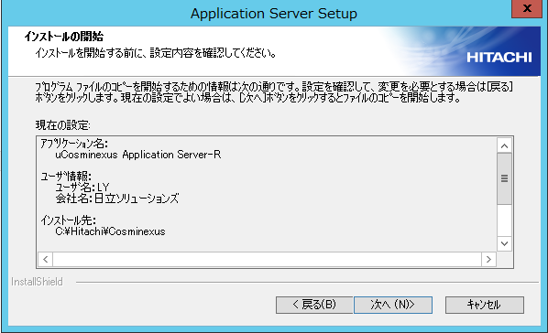

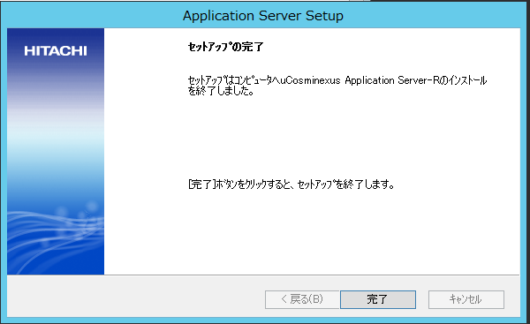

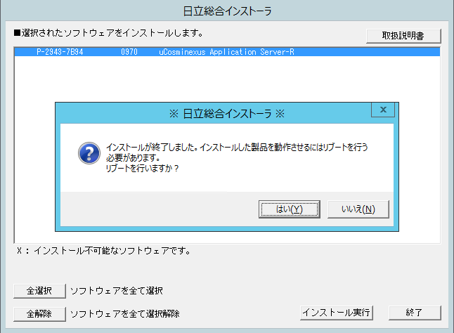

PCを再起動

 | 修正パッチの適用

 | 修正パッチ：P-2943-7B94_0970

 | PCC293Z2194_097002_101_arc.exe

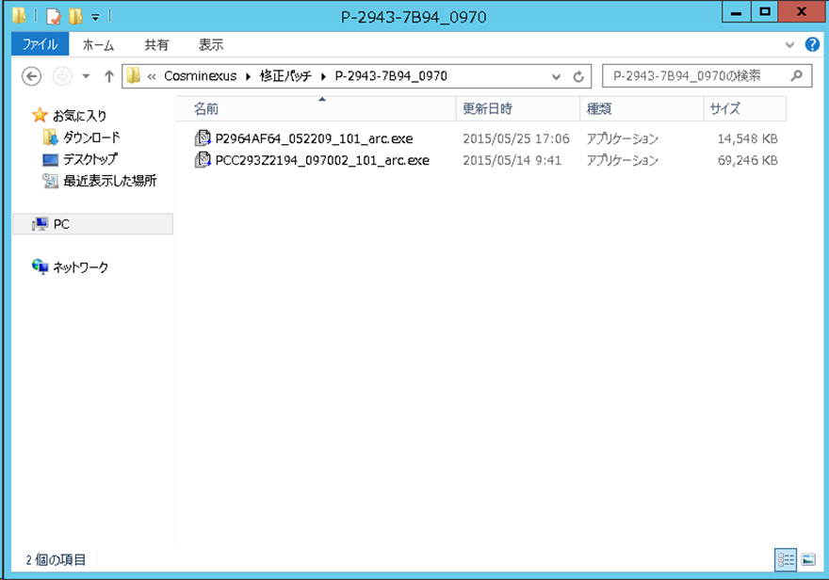

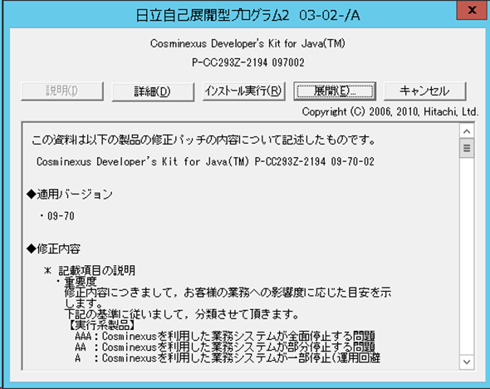

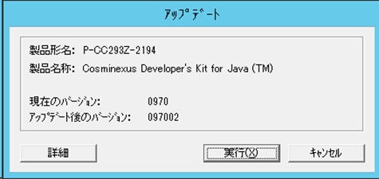

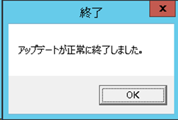

 | P2964AF64_052209_101_arc.exe

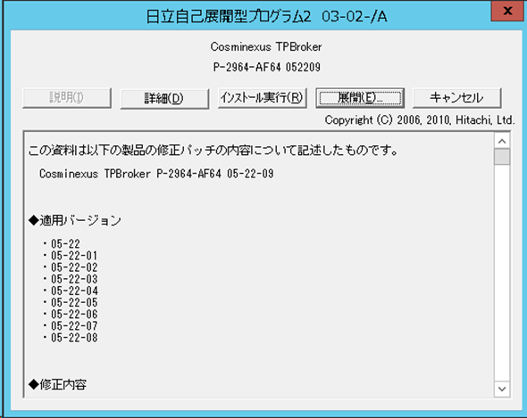

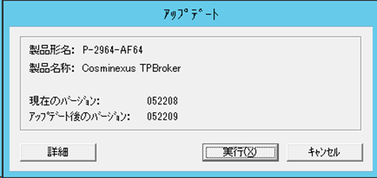

 | サービスのスタートアップ自動化

 | Cosminexus Management Server
 | Cosminexus Management Server - Administration Agent

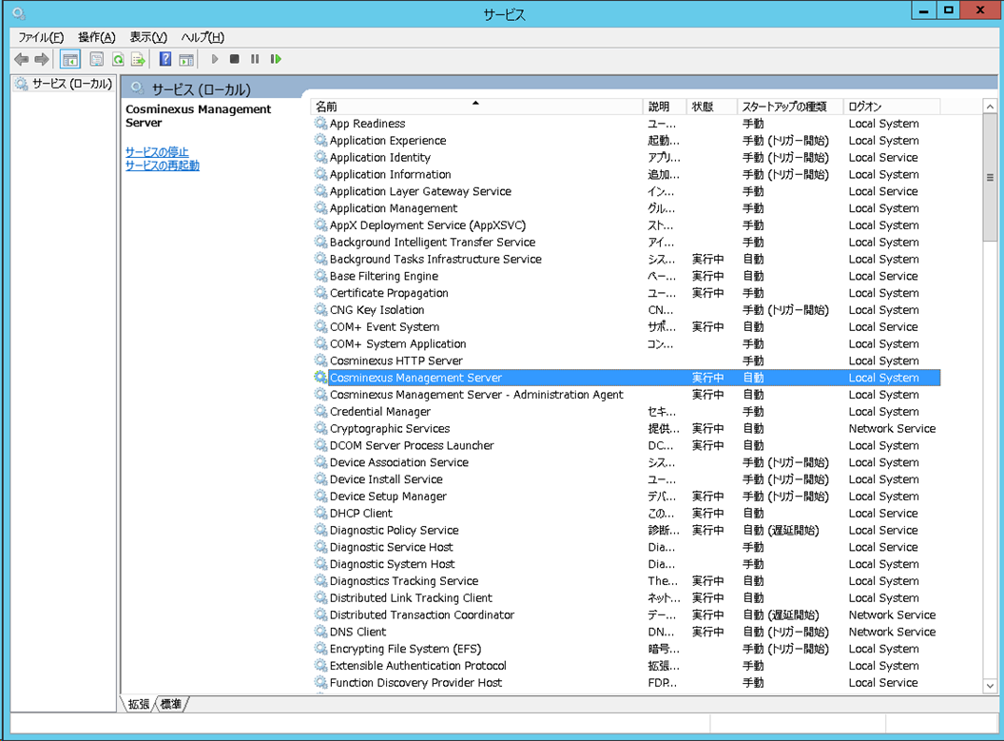

右クリック

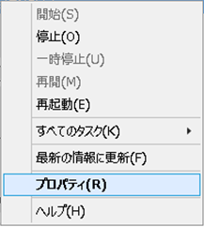

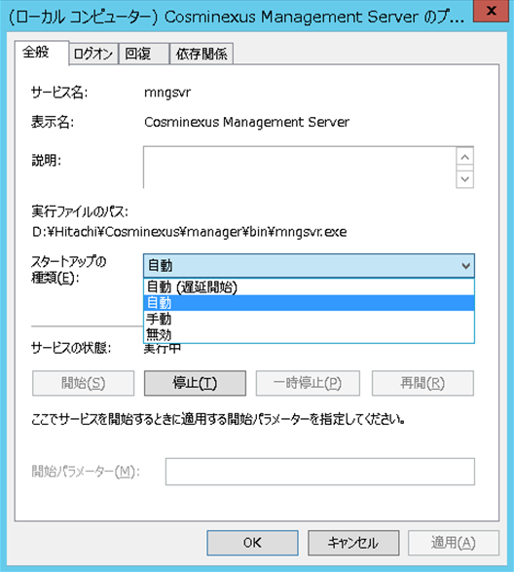

自動を選択

 | 論理サーバの一括起動設定

 | OS再起動が実行された場合に、J2EE、WEBサーバが自動で起動するように設定する。

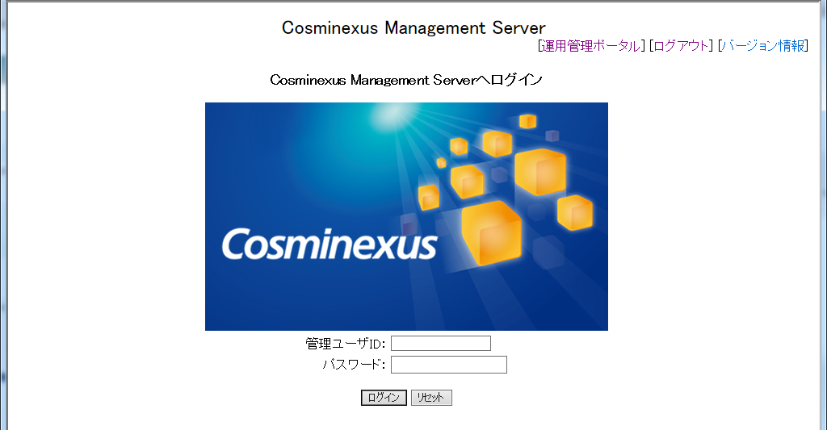

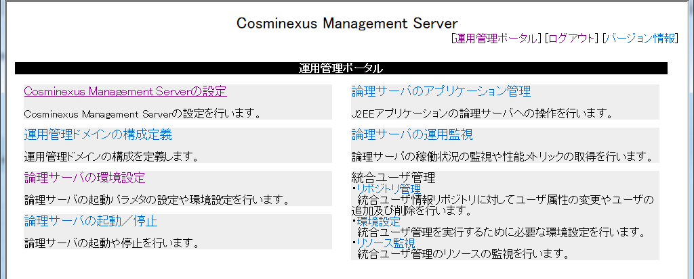

「開始時の設定」にて、
「する」を選択して適用

２．環境変数の設定
２．環境変数の設定

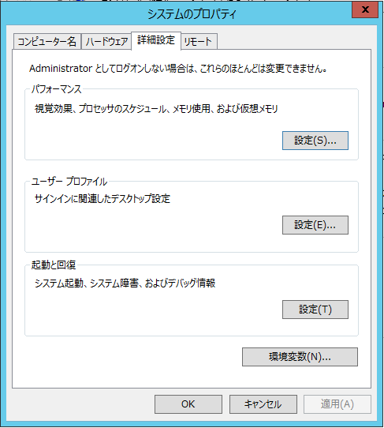
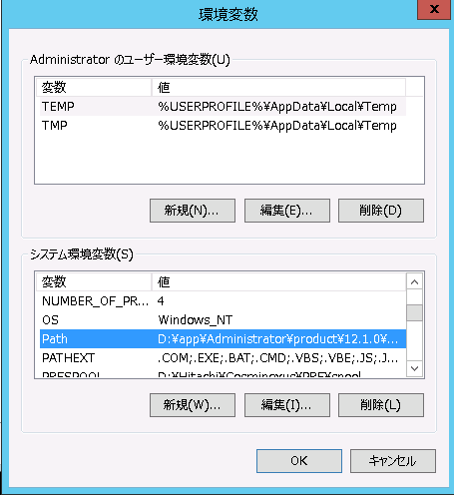

システム環境変数の Path を選択し、「編集」をクリックする。

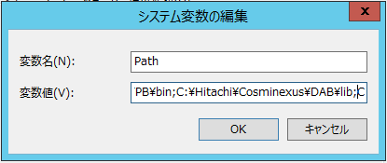
 |  | Pathの 先頭 に以下のパスを追加する。

 |  | D:\Hitachi\Cosminexus\jdk\bin;
 |  | D:\Hitachi\Cosminexus\PRF\bin;
 |  | D:\Hitachi\Cosminexus\TPB\bin;
 |  | D:\Hitachi\Cosminexus\DAB\lib;

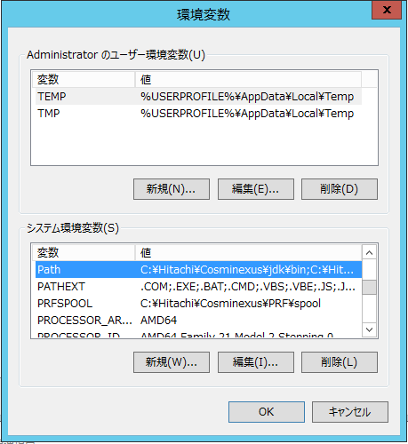

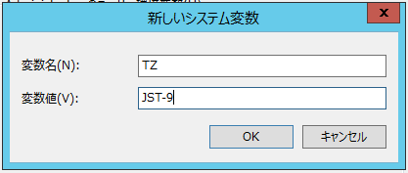
変数を追加する。
変数名：TZ
変数値：JST-9

 | PCを 再起動 する。

３．セットアップと起動
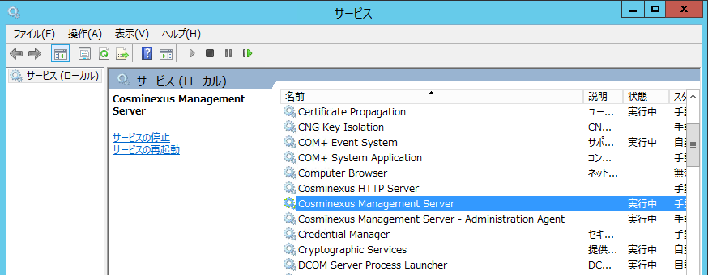
３．セットアップと起動

 | Management Server のセットアップ

 | コマンド実行

 | > | D:\Hitachi\Cosminexus\manager\bin\mngsvrctl setup

 | Management Server の起動

 | コマンド実行

 | > | D:\Hitachi\Cosminexus\manager\bin\mngsvrctl start

 | サービス起動の確認

 | 以下のサービスが起動していることを確認する。

 | ・ | Cosminexus Management Server
 | ・ | Cosminexus Management Server - Administration Agent
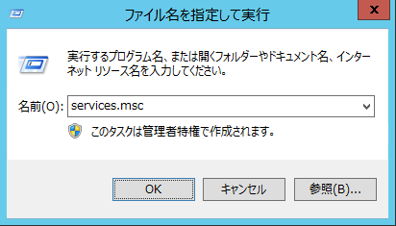

 |  |  | services.msc

４．管理ユーザアカウント設定
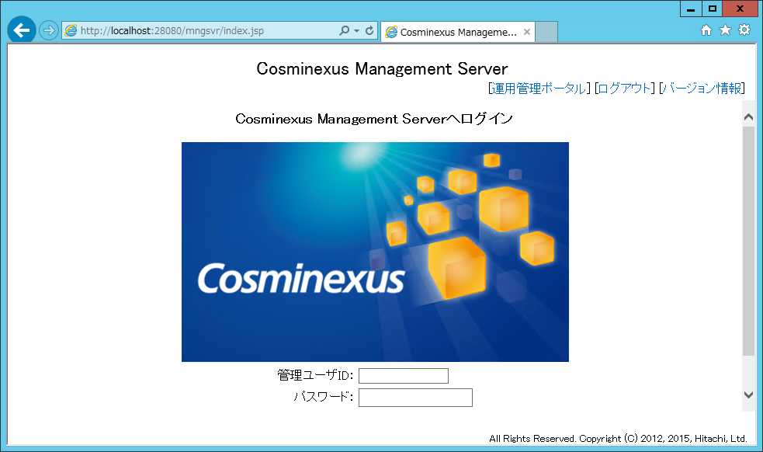
４．管理ユーザアカウント設定

 | ブラウザで管理画面を開く

 | http://localhost:28080/mngsvr/

 | アカウント設定

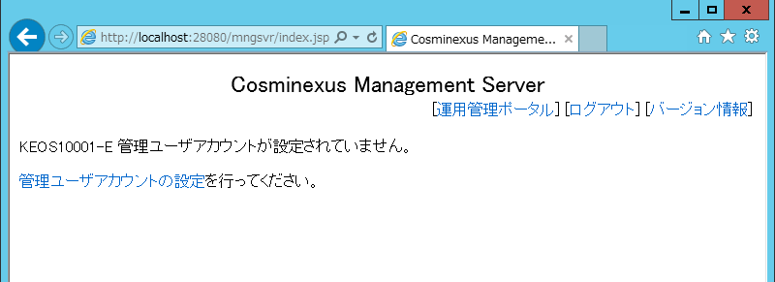

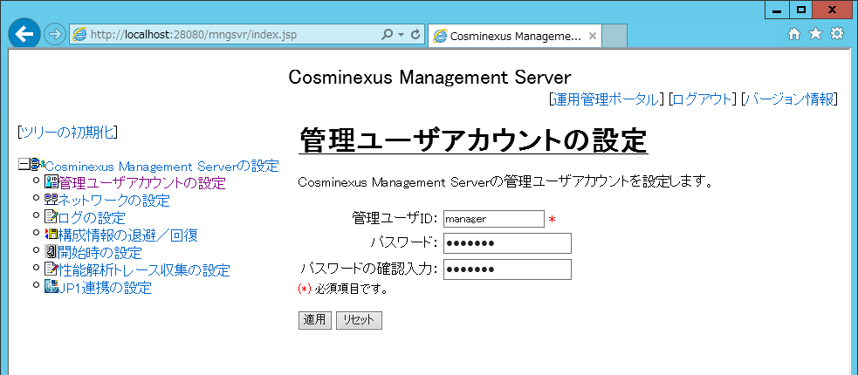

管理ユーザID: manager
パスワード: manager

 | ログイン確認

５．運用管理ドメインの構成定義
５．運用管理ドメインの構成定義

 | ホストの設定

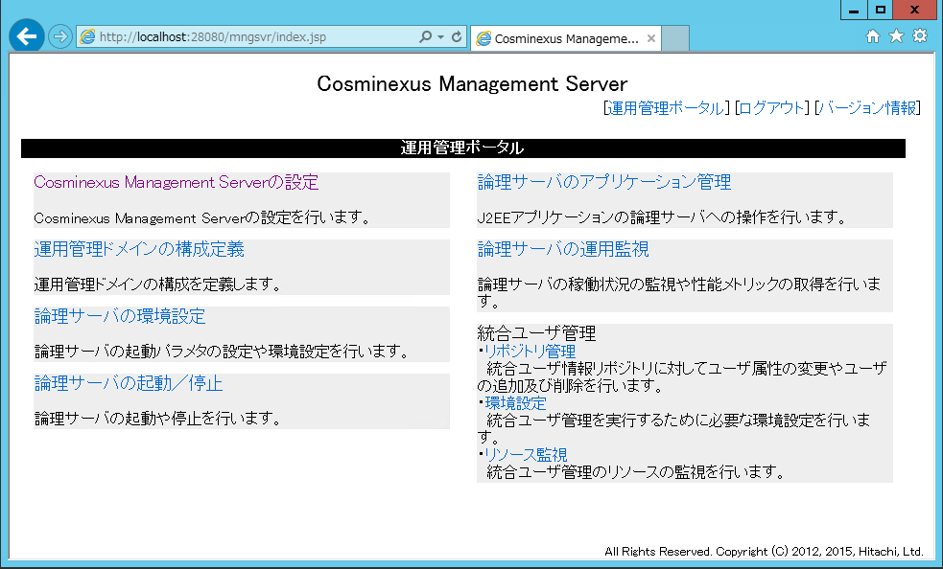

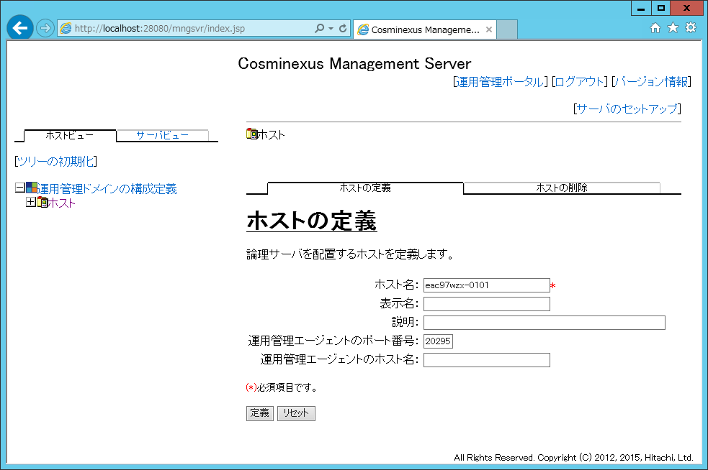

[ホスト名]には実行するマシン名を入力。
マシン名は「システム」の「コンピュータ名」で確認。

 | パフォーマンストレーサの追加

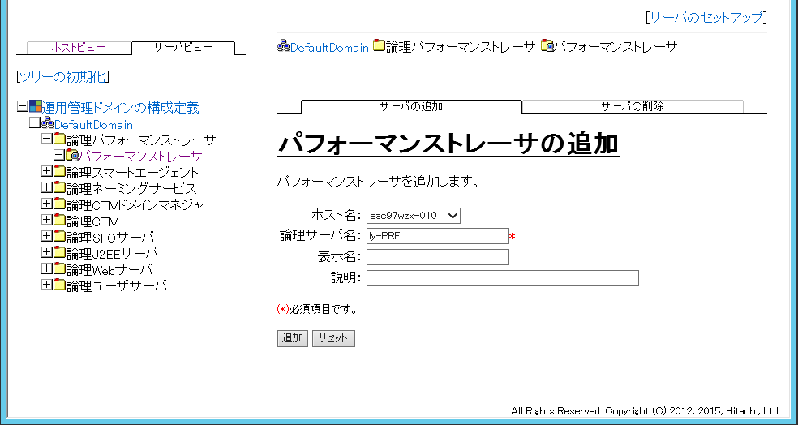

ly-PRF

 | J2EEサーバの追加

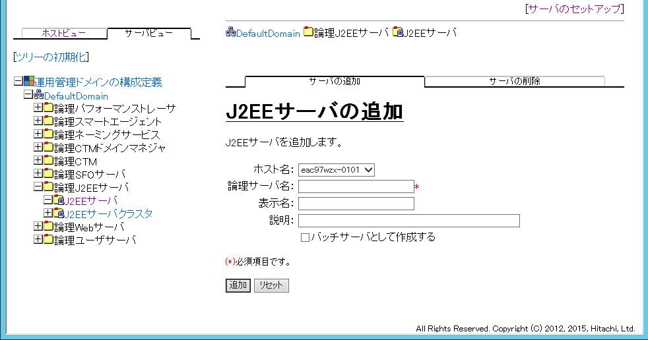

事前に確認

 | Webサーバの追加

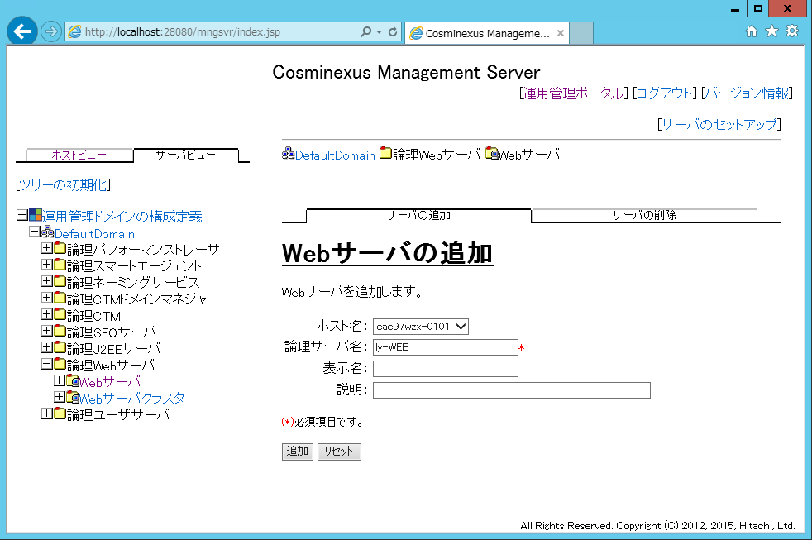

ly-WEB

 | サーバのセットアップ

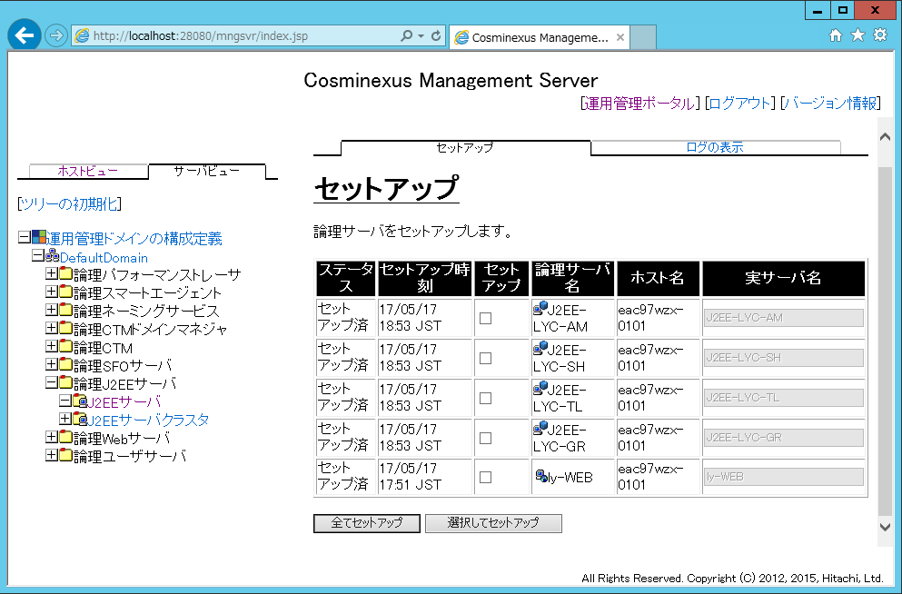

ステータスを確認する。

６．J2EEサーバの設定
６．J2EEサーバの設定

 | 論理サーバの環境設定

 | J2EE - ホスト内のサーバの設定

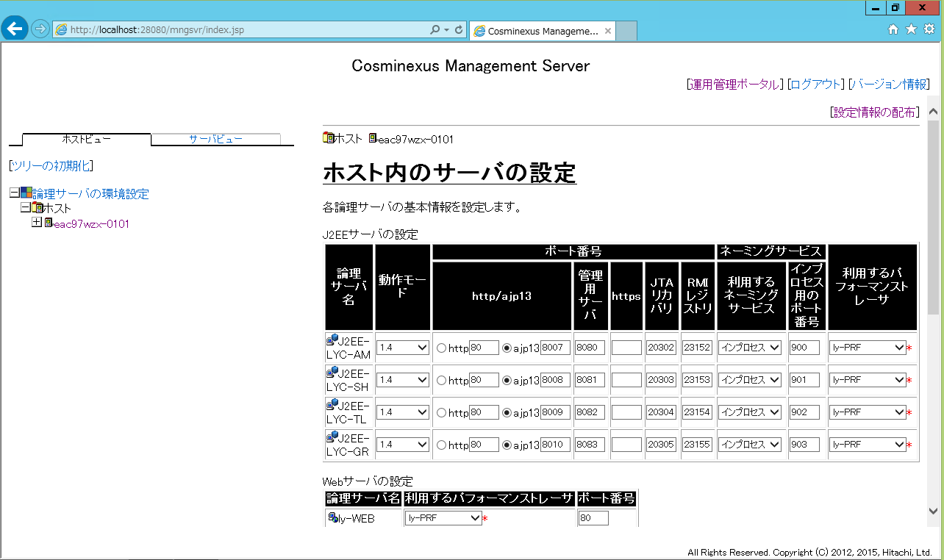

指定の値を設定

 | J2EE - 基本設定

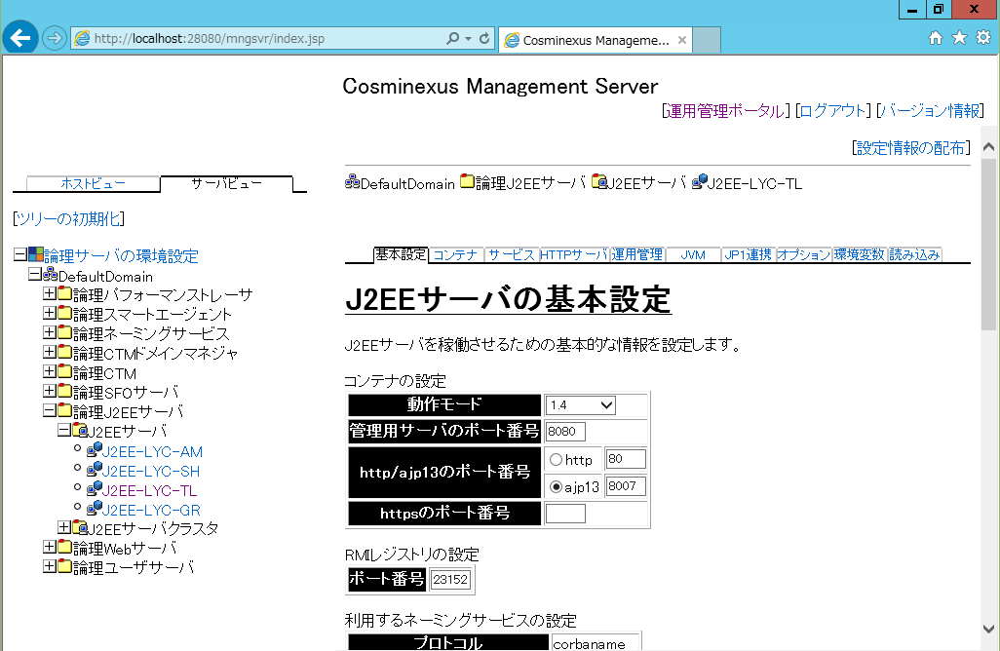
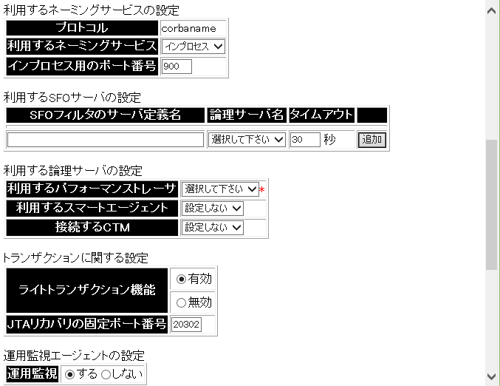
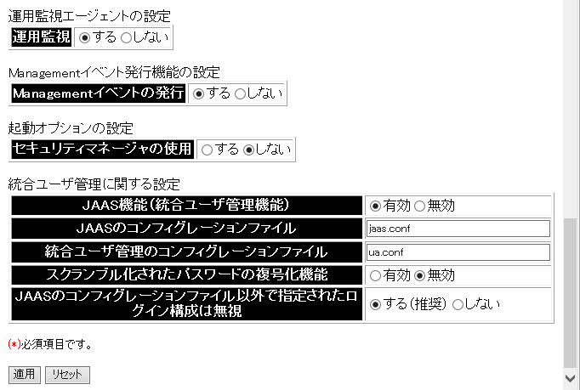

ly-PRF

セキュリティマネージャの使用
しない

 | J2EE - コンテナ (J2EE)

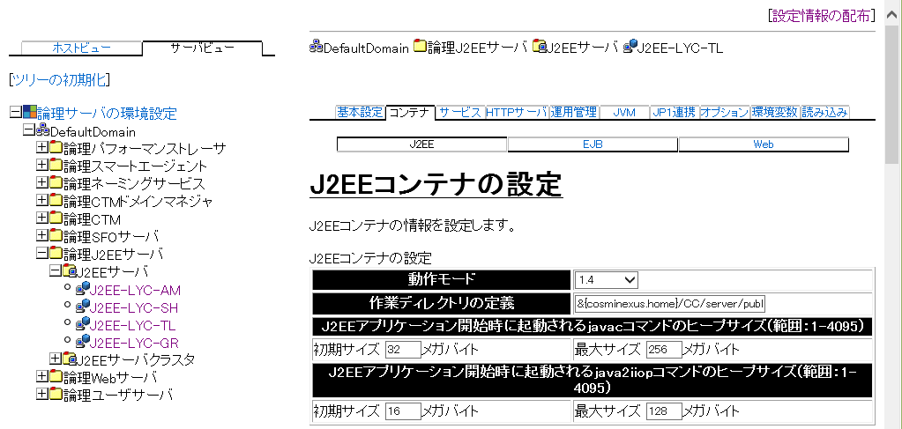
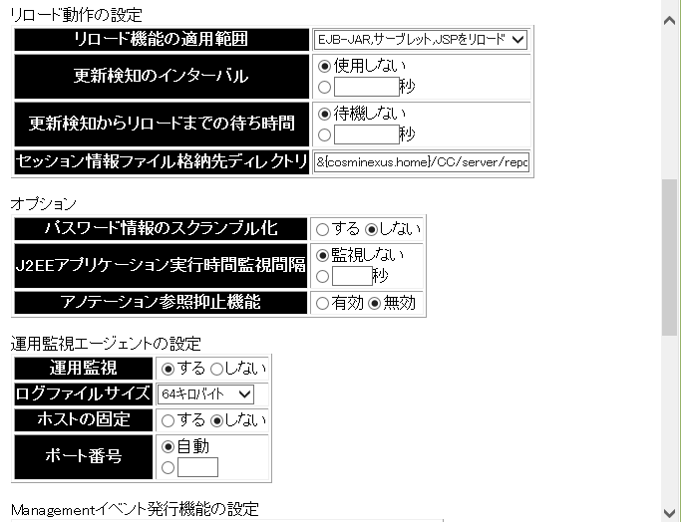
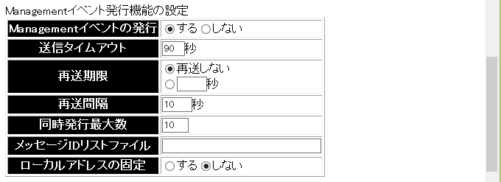
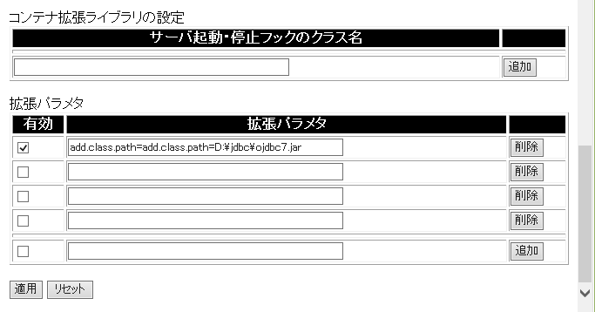

 |  |  | add.class.path=D:\jdbc\ojdbc7.jar

 | DBサーバの ojdbc7.jar を下記のパスに配置する。 |  |  |  |  |  | ※Cosminexus 09-70 は JDK8 となるため ojdbc7.jar を選択

 | DBサーバ（パス例）
 |  | D:\app\Administrator\product\12.1.0\dbhome_1\jdbc\lib\ojdbc7.jar
 |  | ↓
 | APサーバ
 |  | D:\jdbc\ojdbc7.jar

 | J2EE - コンテナ (Web)

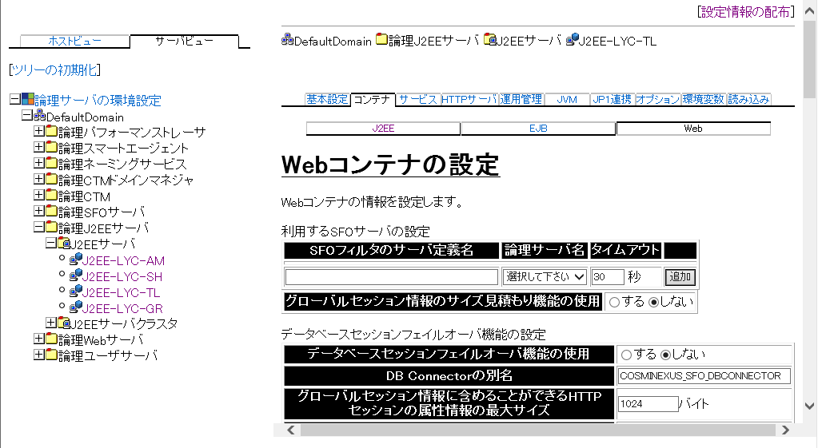

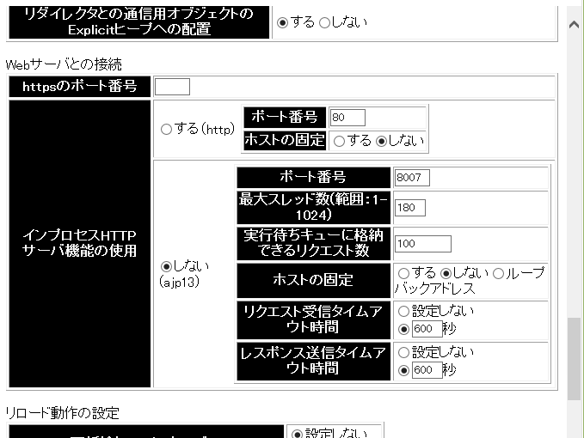

事前設定値に従う。

 | J2EE - サービス (トランザクション)

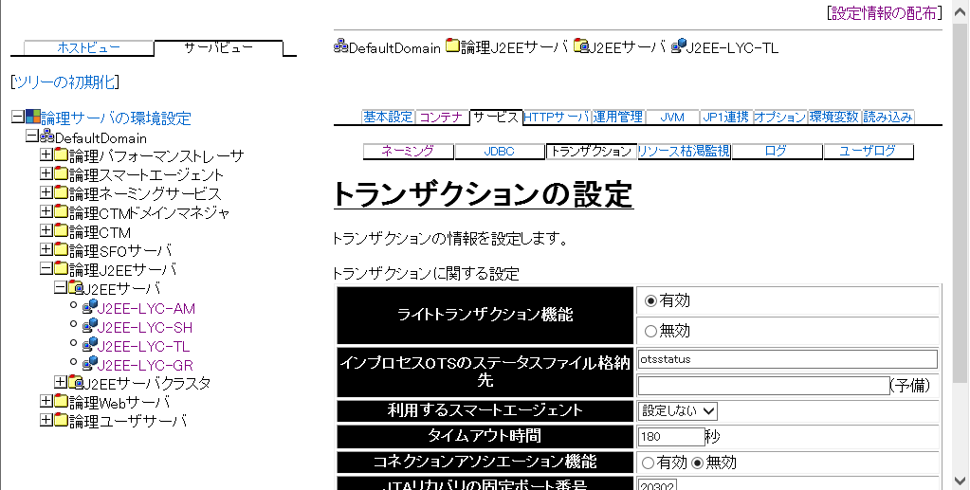

 | J2EE - JVM (起動パラメタ)

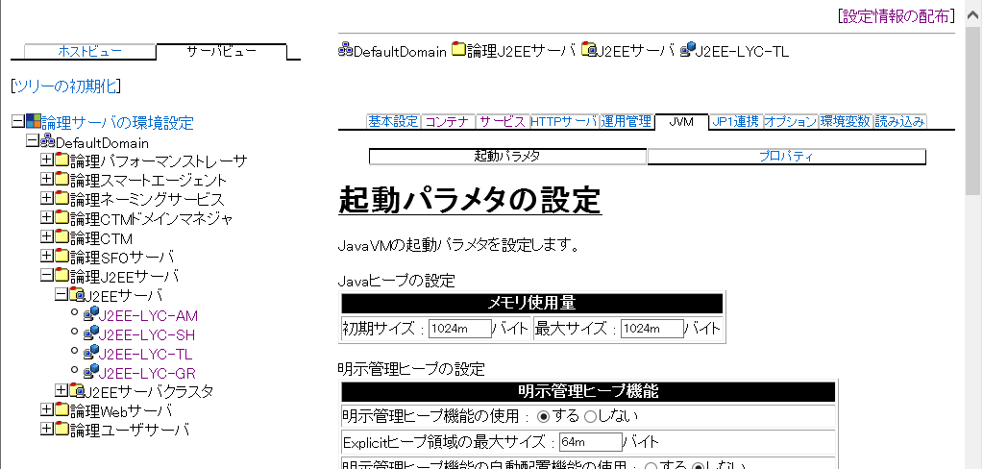



 |  |  |  |  |  | -XX:NewRatio=2
 |  |  |  |  |  | -XX:SurvivorRatio=8

java8からPermanent領域が廃止されMetaspace領域が同役割を担うようになり、設定しないと無制限に領域を拡張するようになった
そのためメモリリークを考慮しMetaspaceSizeを必ず設定する必要がある
設定値については、従来のPermSizeに設定していた値をMetaspacesizeに設定すればよい
事例紹介
社員数約3500名のお客様の場合
-XX:MaxPermSize=256m
-XX:PermSize=64m
上記の設定を以下のように置き換える
-XX:MaxMetaspaceSize=256m
-XX:MetaspaceSize=64m
※MetaspaceSizeについては以下のCosminexusマニュアル参考
http://itdoc.hitachi.co.jp/manuals/link/cosmi_v0970/03Y1660D/OTHER107.HTM

 | J2EE - JVM (プロパティ)





 |  |  |  | Cosminexus インストールディレクトリ | D:\Hitachi\Cosminexus
 |  |  |  | 設定対象のJ2EE論理サーバ名 | J2EE-LYC-TL

 | ejbserver.manager.agent.Agent.enabled=true
 | ejbserver.instrumentation.enabled=true
注意 | ejbserver.manager.agent.Agent.conf=D:\Hitachi\Cosminexus\manager\config\mngagent.J2EE-LYC-TL.properties
 | oracle.jdbc.autoCommitSpecCompliant=false

７．Webサーバの設定
７．Webサーバの設定











ステータスを確認する。タンを押下し、設定情報に登録する。

８．論理サーバの起動

８．論理サーバの起動

 | 論理サーバの起動／停止

 | 一括起動

９．リソースアダプタ

９．リソースアダプタ

 | 論理サーバのアプリケーション管理

 | 一括起動



DBConnector_Oracle_CP.rar

指定の値を設定





指定の値を設定

